Feuil1 (2)
W= Wk x Yf
W | Action du vent ELU |  | 3795 | Pa | 386.31525242 | Kg/m²
Wk | Action du vent
Yf | Coef ELU = 1,5 |  |  | 0.10179102241

WK = Cp x Qp(z) |  |  | 2530 | Pa
Cp | Coef pression du vent
Qp(z) | Pression de pointe en fonction de la hauteur

Qp(Z) | 1471 | Pa

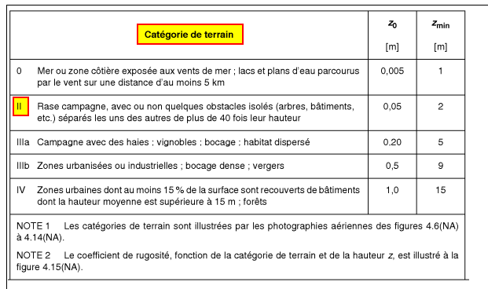

Cp = Cpe - Cpi |  | = | 1.72
Cpe | Coef pression exte |  | -1
Cpi | Coef pression int |  | 0.72

